DATA SELURUH (1)

PEMERINTAH PROVINSI DAERAH KHUSUS IBUKOTA JAKARTA
DINAS PENDIDIKAN
SEKOLAH MENENGAH KEJURUAN NEGERI 69
KELOMPOK : TEKNOLOGI DAN REKAYASA
Jl. Dr. KRT Radjiman Widyodiningrat, Rawa Badung No. 32, Cakung Jakarta Timur
Telepon. (021) 22131229 Email : smknegeri69jkt@gmail.com
J A K A R T A
Kode Pos 13930
DATA PELANGGARAN MURID SMKN 69 JAKARTA
TAHUN AJARAN 2026-2027
NO | TANGGAL | IDENTITAS PELAPOR (GURU/TENDIK) | NAMA MURID | KELAS | JENIS PELANGGARAN |  |  | ANGKA POIN | UPLOAD BUKTI PELANGGARAN (FOTO DIBAWAH 500KB) MENGGUNAKAN TIMESTAMP |  | TINDAK LANJUT
 |  |  |  |  | KODE | NOMOR | KETERANGAN PELANGGARAN |  | BUKTI 1 | BUKTI 2
1 | 2026-08-07 |  | IRFAN ZANIZAR | X TM 1 |  |  | MEMBAWA ROKOK KE SEKOLAH |  | 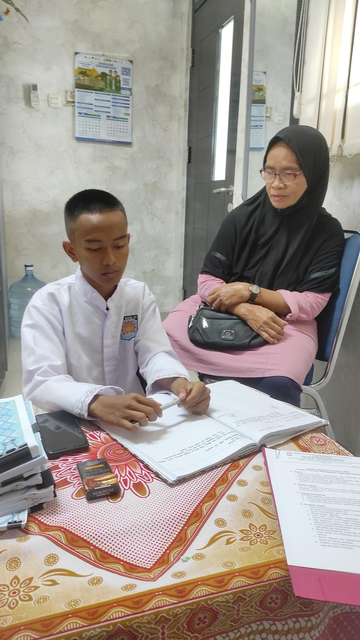 |  | Pemanggilan Orangtua dan membuat surat pernyataan di atas materai
2 | 2026-08-07 |  | M.PUTRA AL HAFIDZ | X TO 1 |  |  | MEMBAWA ROKOK KE SEKOLAH |  | 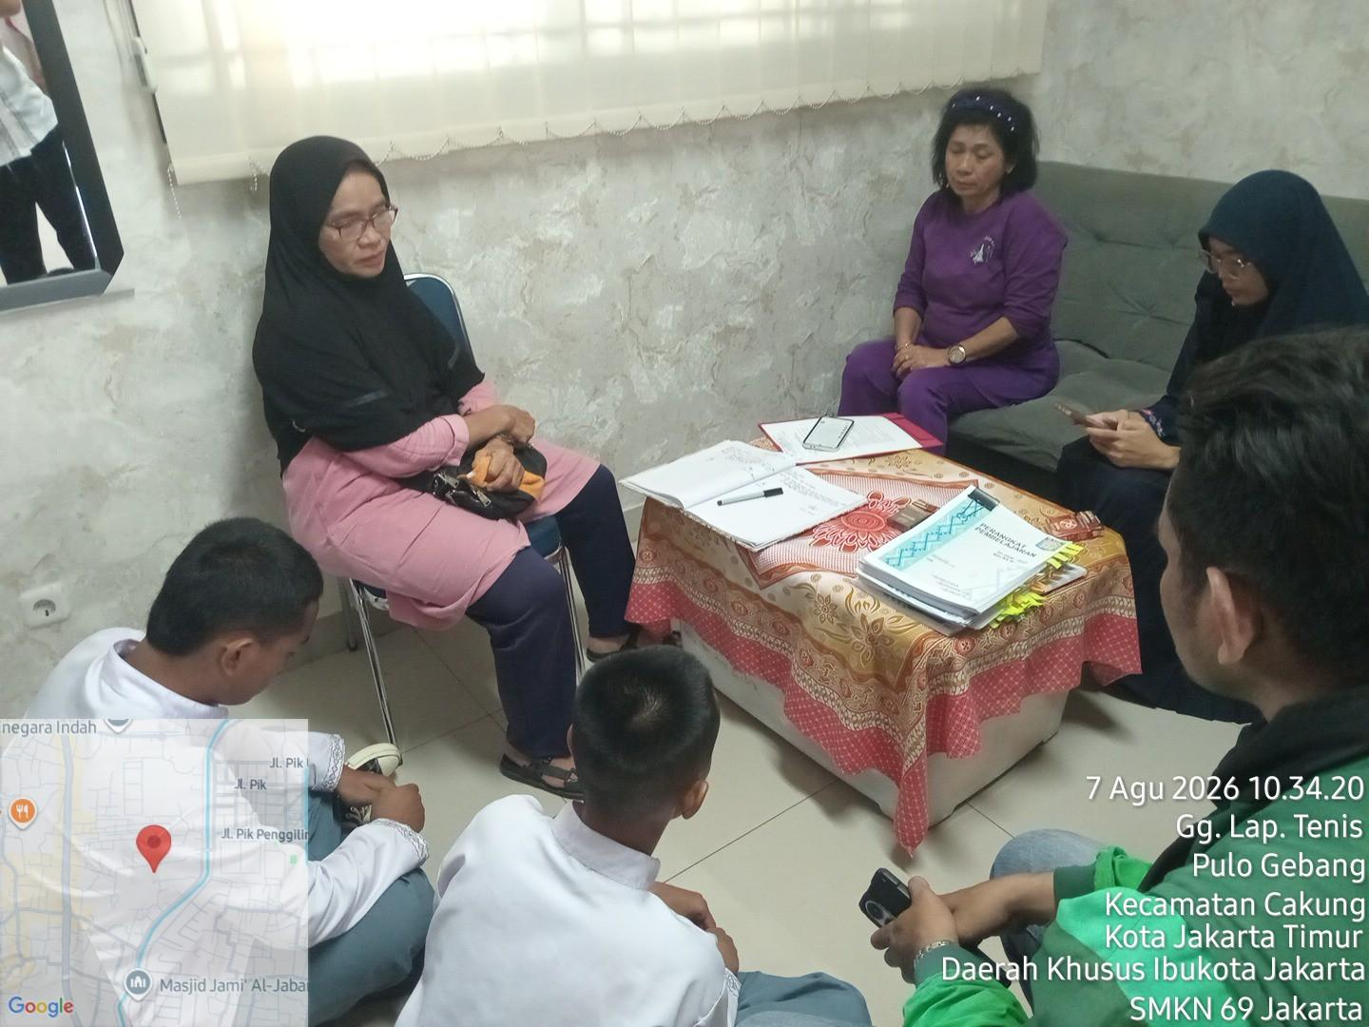 | 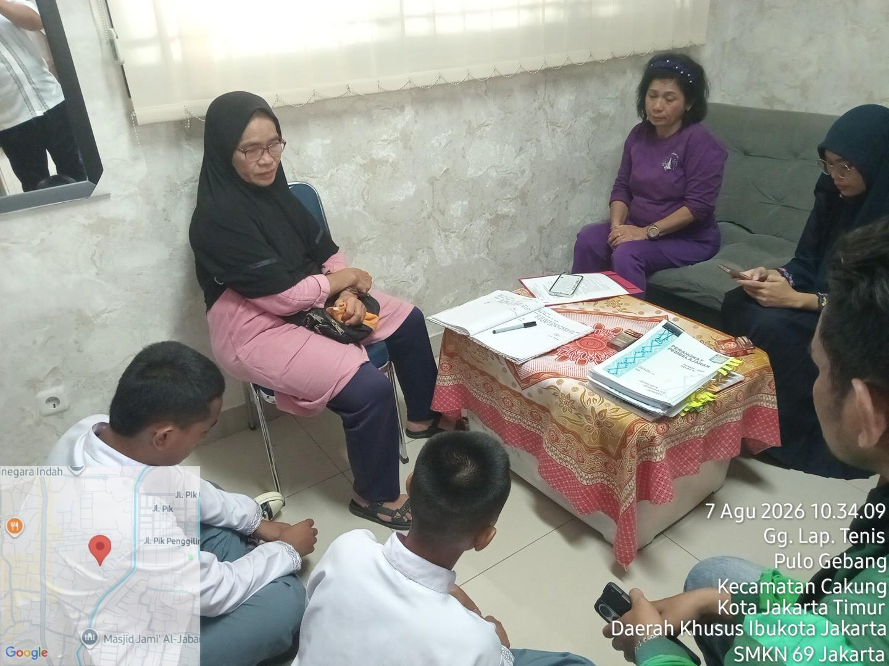 | Pemanggilan Orangtua dan membuat surat pernyataan di atas materai
3 | 2026-08-07 |  |  |  |  |  | MEMBAWA KARTU KE SEKOLAH

